Лист2
№пп | Назва витрат |  | од. | Загальна
 |  |  | виміру | вартість в грн
1 | огорожа по периметру з трьох сторін загальною довжиною 50 м і висота панелі 0,83 м | 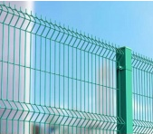 | 50 м | 28100
2 | урни для сміття |  | 2 | 3000
4 | велопарковка |  | 1 | 3400
5 | ремонтна станція для велосипедів | 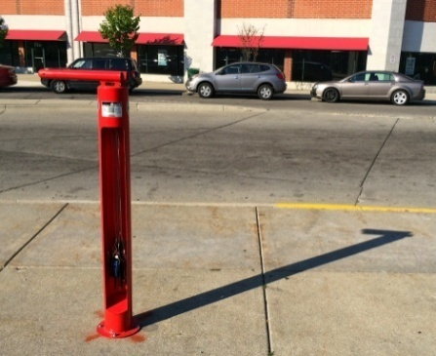 | 1 | 8000
7 | настільний теніс | 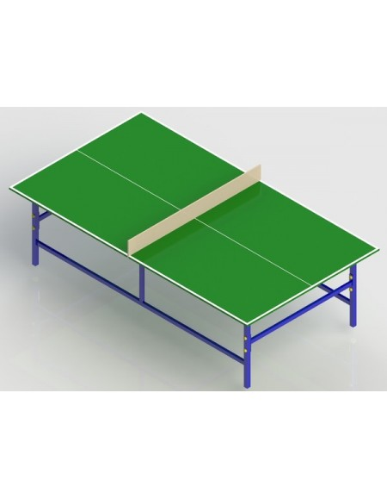 | 1 | 5300
8 | додаткові витрати | монтаж |  | 14000

 | Разом: |  |  | 61800

